Лист1
Добрый день,

С производства сняты следующие позиции:

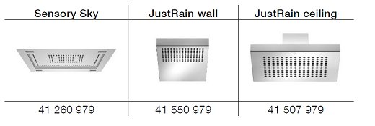

Как альтернативу рекомендуем рассматривать

-для Sensory Sky

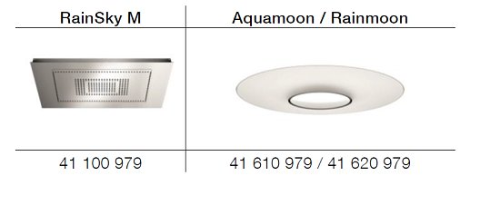

-для JustRain:

Ситуация также влияет на BigRain и WaterCurve. Для них произведут замену материала и увеличат срок изготовления
(до 8 и 12 недель соответственно).

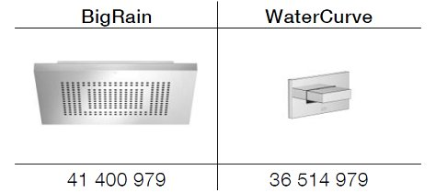

.

В кухонном сегменте проблемы с поставками комплектующих особенно затронули диспенсер для горячей и холодной воды Hot & Cold Water Dispenser.
Фабрика работает над альтернативой. Но пока срок производства увеличен до 18 недель.

С уважением
Представительство Dornbracht в Украине |Dornbracht Representative in Ukraine
https://www.dornbracht.com/

